Sheet1
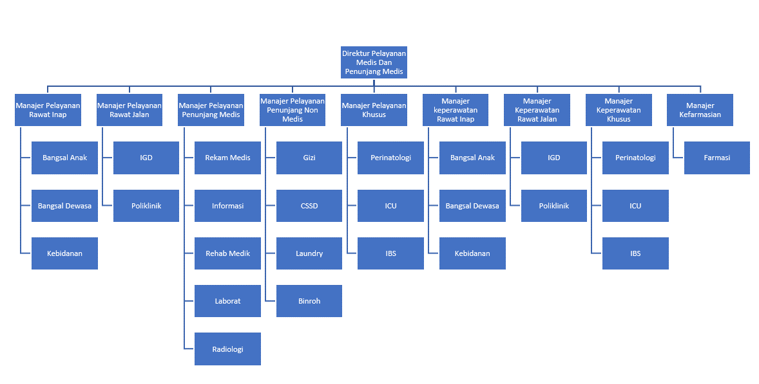
No. | Nama | Jabatan
1 | dr. Imama Rasyada | Manajer Pelayanan Rawat Inap
2 | dr. Nurrachma Yuliasri | Manajer Pelayanan Rawat Jalan
3 | dr. Ulin Nuha Jazmin | Manajer Pelayanan Penunjang Medis
4 | dr. Arifin Nur Setiyawan | Manajer Pelayanan Penunjang Non Medis
5 | dr. Nining Tri Maryani, M.A.R.S | Manajer Pelayanan Khusus
6 | Eni Kimia Sari, AMK | Manajer keperawatan Rawat Inap
7 | Enik Prabawani, S.Kep.,Ns | Manajer Keperawatan Rawat Jalan
8 | Jamhuri, S.Kep.,Ns | Manajer Keperawatan Khusus
9 | Apt. Lasmi Kuat Rahayu, S.Farm. | Manajer Kefarmasian
10 | Angger Puspitasari, S.E | Kabag Umum
11 | Mei Endah Purwaningtyas, S.Kep, Ns | Kabag. Kepegawaian
12 | Jehan Mukhari, S.E | Kabag Rumah Tangga
13 | Rahmawati Setyo W, S.E | Kabag keuangan
14 | Febri Yudi Lestari, S.E | Kabag Perencanaan dan Pengembangan RS
15 | Sri Suryani, S.M | Kasub Bag Tata Usaha
16 | Siti Dewi Sholikhah, S.H | Kasub Bag Humas,Hukum dan Informasi
17 | Kosong | Kasub Bag Penunjang Operasional
18 | Muh. Bardan, S.Ag, M.Si | Kasub Bag AIK
19 | Kholid Hidayat Al-Khoiri, S.Psi | Kasub Bag Kepegawaian
20 | Muh. Alfisina Mujahid Ridho, S.Kom | Kasub Bag Aset dan Gudang
21 | Fatin Ni'ma Shidiqoh, A.Md | Kasub Bag IPSRS dan Elektromedis
22 | Ayu Trianingsih, S. K.M | Kasub Bag Kesling dan K3 RS
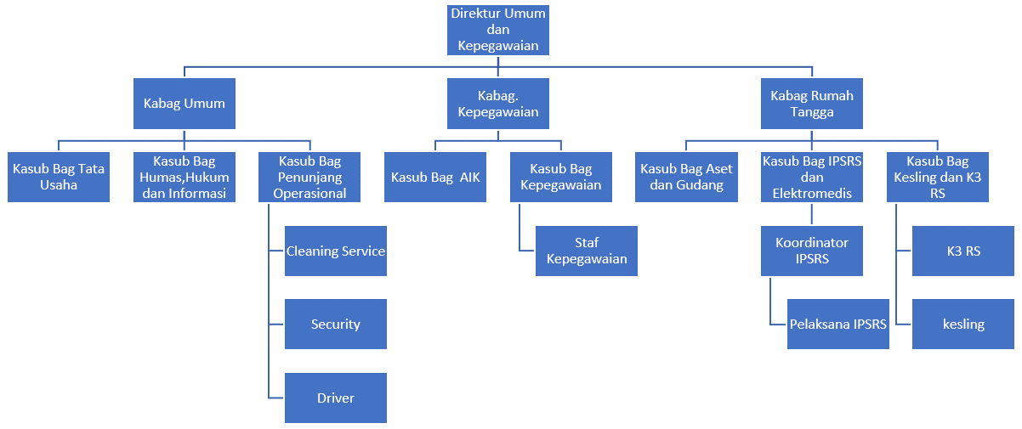
23 | Wulansari, S.E | Kasub Bag Perbendaharaan
24 | Kosong | Kasub Akuntansi, Pajak dan Verfikasi
25 | Ikhwanul Muslimah, SKM | Kasubag marketing/PKRS
26 | Fariz Hisyam Fathony, S.E | Kasub Bag Diklat dan Pengembangan RS
27 | Zia Nuswantara Pahlawan., S.H. | Kasub Bag Perencanaan dan IT
28 | Salma Nugrahani Nur Indah Sari | Binroh
29 | Salis Annisa Hafiz, A.Md.Kom | Sekretaris Direksi Utama
30 | Yusrina Muktiasari, S.K.M. | Sekretaris Direktur Yanmed, Keperawatan dan Penunjang
31 | Bramasti Bayu Nugroho | Sekretaris Direktur Umum dan Kepegawaian
32 | Januari Chyntia Rani, S.E | StaffKeuangan / Pajak
33 | Linda Bangkit Sugesti, SE | Staf Kepegawaian
34 | Rofi'i Dimas Perdana, S. Pd.I | Digital Marketing
35 | Muhammad Almer Zada, S.Tr. Kes | K3 RS
36 | Sriyono | Koordinator IPSRS
37 | Sartono | IPSRS
38 | Ananto Hesti Widodo | kesling
39 | Novi Setiyawan, S.Kom | PIC IT
40 | Yussuf Faisal, S.Kom | SIRS/IT (KOORDINATOR)
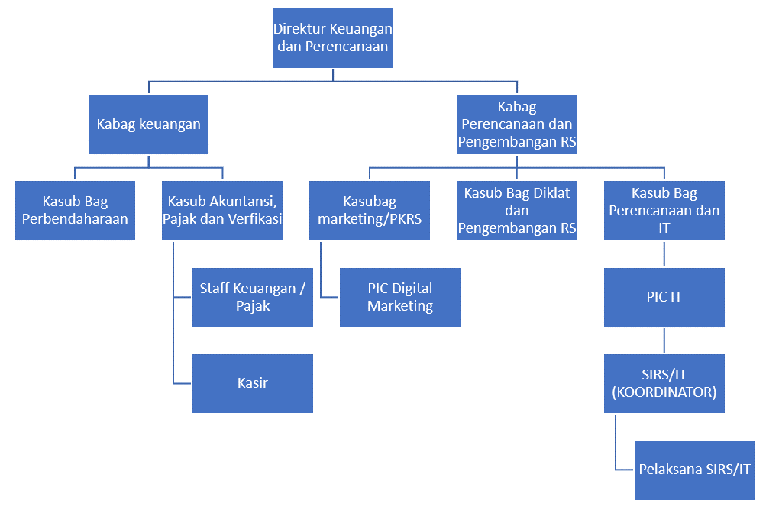
41 | Intan Wayuningsih, S.Kep | Perawat Perinatologi/Karu
42 | Siti Muyassaroh, S.Kep.Ns | Perawat Bangsal Anak/Karu
43 | Dedy Setyawan, A.Md. Kep | Perawat Bangsal Dewasa/ Karu
44 | Dania Intan Fabriastuti, S.Kep.,Ns | Perawat ICU/Karu
45 | Adik Budi Santoso, S.Kep | Perawat OK/Karu
46 | Isnadia Hindarto, S.Tr.Kes. | Perawat OK / Penata Anestesi
47 | Darwanto, S Kep | Perawat IGD/Karu
48 | Eka Nurweni, A.Md. Keb | Kebidanan/Karu
49 | Ikhwan Ari Wibowo, A.Md.Kep | Perawat poliklinik/Karu
50 | Titin Wulandari, A.Md. PK | Rekam Medis/Karu
51 | Aldino Restu Hendromoyo, A.Md. Kes | Rekam Medis/ koordinator pendaftaran
52 | Hanissa Syafa'ah, S.Gz | Gizi/Karu (Ahli Gizi)
53 | Ali Imroni Muhammad Panrus, S.Kes, AIFO | Rehab Medik/FT/Karu
54 | Sri Supatmi, A.Md. AK | Laborat/Karu
55 | Ahmadi | CSSD/Karu
56 | Seli Ambarwati, A.Md. Kes | Radiologi/karu
57 | Suparno | Cleaning Service/Koord
58 | Ridwan Kusmianto | Security/koord
59 | Ayu Wulandari | Kasir/Karu
60 | Sri Maryanti | Laundry/karu
61 | Herman Susilo | Driver/Koord

